學校資料 School's Details
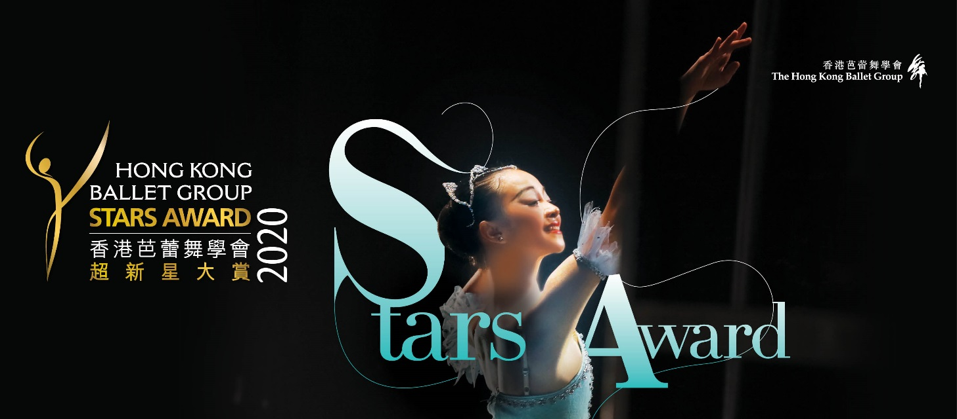 | 學校資料 School's Details
芭蕾舞學校/老師資料 Ballet School/Teacher's Information
芭蕾舞學校名稱 Name of Ballet School
芭蕾舞老師姓名 Name of Ballet Teacher
芭蕾舞學校/老師電郵地址 Email of Ballet School/Teacher
芭蕾舞學校/老師電話 Contact No. of Ballet School/ Teacher
芭蕾舞學校地址 Address of Ballet School

注意事項 Important Notes - 報名費之轉帳收據必須與網上報名表同時遞交，否則其報名申請將不獲受理。 - 香港芭蕾舞學會超新星大賞2020只供香港芭蕾舞學會2020年度之會員參加，如參賽者未成爲其會員，請上載其報名費及港幣200元會員費之轉帳收據。(會籍有效期為一年期，由2020年1月1日至2020年12月31日生效)。 - Entry fee payment receipt(s) should be submitted together with the online application form, or the application will be considered as unsuccessful. - Hong Kong Ballet Group Stars Award 2020 only accept entry from members of The Hong Kong Ballet Group (HKBG) 2020 annum. If entrants have not been HKBG members, please upload the payment receipt of both the entry fee and membership fee of HK$200. (The membership is good from 1 Jan 2020 to 31 Dec 2020.)

付款項目 Payment Items
香港芭蕾舞學會2020年度會員費 Membership Fee of Hong Kong Ballet Group 2020 Annum | HK$200
獨舞比賽初級組(指定選段) Solo Competition Junior Section (Set Piece) | HK$1,200
獨舞比賽初級組(自由選段) Solo Competition Junior Section (Free Piece) | HK$1,200
獨舞比賽現代舞組 Solo Competition Contemporary Section | HK$1,300
獨舞比賽高級組 Solo Competition Senior Section | HK$1,500
獨舞比賽公開組 Solo Competition Open Section | HK$1,300
群舞比賽 Group Dance Competition | HK$1,500
影片訂購(早鳥優惠) Video Ordering (Early Bird Discount) | HK$430

付款方法 Payment Methods 1. 銀行轉賬 Bank Transfer (只限香港本地銀行轉賬 Hong Kong Local Bank Transfer) 香港芭蕾舞學會 Hong Kong Ballet Group 戶口號碼 Account No: 500-639562-838 香港上海匯豐銀行有限公司 Hongkong and Shanghai Banking Corporation (HSBC) 2. 電匯 Telegraphic Transfer (只適用於海外參賽者 For Overseas Entrants ONLY) 公司名稱 Company Name: The Hong Kong Ballet Group 地址 Company Address: Unit 507, Youth Square, 238 Chai Wan Road, Chai Wan, Hong Kong 戶口號碼 Account Number: 500-639562-838 匯豐銀行地址 HSBC Address: Head Office 1 Queen’s Road Central Hong Kong 匯豐銀行編碼 HSBC Bank SWIFT: HSBCHKHHHKH * 每次匯款，銀行將收取行政費，參賽者須自行向銀行查詢，並請告知銀行所有費用將由匯款者承擔。 The bank will charge administration fee for every transaction, entrants need to advise the bank that ALL charges would be borne by the Remitter. * 香港芭蕾舞學會只收取港幣。內地及海外參賽者須於匯款前把所有費用兌換為港幣。 The Hong Kong Ballet Group accepts Hong Kong Dollar(HKD) ONLY. Overseas entrants please convert the payment to HKD before doing transaction.

